Grooming Cam
 | ตารางตรวจสอบการติดตั้งกล้องวงจรปิด จุด รับ - ส่ง Grooming & Pet Pool

ลำดับ | สาขา |  | จำนวนกล้อง | 3,560.00 |  |  | จุดที่ต้องการติดตั้ง |  |  | สาเหตุที่ไม่ต้องการติดตั้ง
 |  |  | ที่ต้องการติดตั้ง | Camera | Installation | Total | จุดที่ 1 | จุดที่ 2 | จุดที่ 3
1 | R9 | สำนักงานใหญ่ พระรา9 | 1 | 3,560.00 | 3,530.00 | 7,090.00 | หน้าเคาน์เตอร์คิดเงิน GM
2 | RS | รังสิต | 3 | 10,680.00 | 7,370.00 | 18,050.00 | หน้าเคาน์เตอร์รับลูกค้า GM | จุดวางโซฟาหน้าเคาน์เตอร์ Reception | จุดหน้าเคาน์เตอร์ Reception ตึกแมว
3 | R8 | รามอินทรา | 1 | 3,560.00 | 3,530.00 | 7,090.00 | จุดวางโซฟาหน้าเคาน์เตอร์ Reception
4 | PM | ประดิษฐ์มนูธรรม | ไม่ติด |  |  | - |  |  |  | มีแผนการติดตั้งร่วมกับ IT ไว้แล้ว
5 | SV | สุขุมวิท55 (ซ.ทองหล่อ) | 1 | 3,560.00 | 3,530.00 | 7,090.00 | จุดโถงหน้าReception ชั้น 1
6 | CE | เซ็นทรัลอีสวีล | 2 | 7,120.00 | 5,450.00 | 12,570.00 | จุดโถงหน้า Reception
7 | PR | ประชาชื่น | 1 | 3,560.00 | 3,530.00 | 7,090.00 | จุดโถงหน้า ฝั่ง Petshop
8 | R6 | พระราม6 | ไม่ติด |  |  | - |  |  |  | ไม่ติดเพิ่มเนื่องจากสาขา เป็นกล้องที่มีเสียงอยู่แล้ว
9 | TN | ติวานนท์ | ไม่ติด |  |  | - |  |  |  | ไม่ติดเพิ่มเนื่องจากสาขา เป็นกล้องที่มีเสียงอยู่แล้ว
10 | PY | พัทยา (ใต้) | 2 | 7,120.00 | 6,250.00 | 13,370.00 | จุดโถงหน้า Reception ชั้น 1 | หน้าเคาน์เตอร์ชั้น 2
11 | RY | ระยอง | 1 | 3,560.00 | 4,330.00 | 7,890.00 | หน้าจุดโถงหน้า Reception ชั้น 1
12 | SR | ศรีนครินทร์ | 3 | 10,680.00 | 7,370.00 | 18,050.00 | จุดโถง Reception ชั้น 1 จำนวน 2 ตัว | หน้าเคาน์เตอร์ชั้น 2 โซฟาตัวแรก จำนวน 1 ตัว
13 | SN | สาธร | 3 | 10,680.00 | 7,370.00 | 18,050.00 | จุดโถงหน้าเคาน์เตอร์ Pet Shop จำนวน 1 ตัว | หน้าห้องหมา จำนวน 1 ตัว | หน้าห้องแมว จำนวน 1 ตัว
14 | AP | อโศกประสานมิตร | ไม่ติด |  |  | - |  |  |  | เป็นสาขาที่เพิ่งเปิดใหม่ ภาพการมองเห็นชัดเจน
15 | CM | เชียงใหม่ | ไม่ติด |  |  | - |  |  |  | ไม่ติดเพิ่มเนื่องจากสาขา เป็นกล้องที่มีเสียงอยู่แล้ว
16 | CA | เชียงใหม่แอร์พอร์ต | ไม่ติด |  |  | - |  |  |  | ไม่ติดเพิ่มเนื่องจากสาขา เป็นกล้องที่มีเสียงอยู่แล้ว
17 | PK | ปิ่นเกล้า | 1 | 3,560.00 | 3,530.00 | 7,090.00 | จุดโถงหน้า Pet Shop
18 | R5 | พระราม5 | 2 | 7,120.00 | 5,450.00 | 12,570.00 | หน้าโถงชั้น 1 Reception | หน้าห้องกรูมมิ่ง ชั้น 2
19 | R2 | พระราม2 | 1 | 3,560.00 | 3,530.00 | 7,090.00 | ทางลงบันได โถง Reception
20 | TP | ฉลองภูเก็ต | 1 | 3,560.00 | 4,330.00 | 7,890.00 | ติดเพิ่มที่จุดรับส่งสัตว์เลี้ยง ( จุดที่รับ-ส่งประจำ ของสาขา )
 |  |  | 23 |  |  | 150,980.00

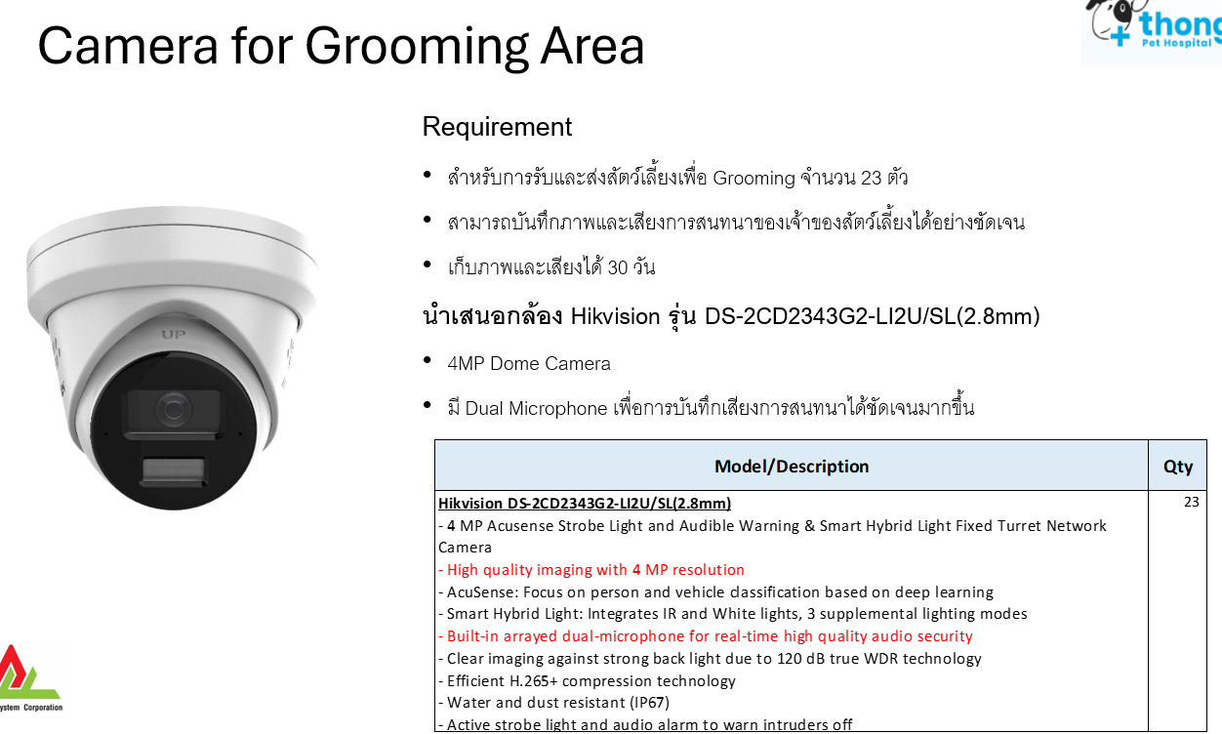

Grooming Cam2
ลำดับ | สาขา | จำนวนกล้อง | จุดที่ต้องการติดตั้ง
 |  | ที่ต้องการติดตั้ง | จุดที่ 1 | จุดที่ 2 | จุดที่ 3
1 | R9 | 1 | 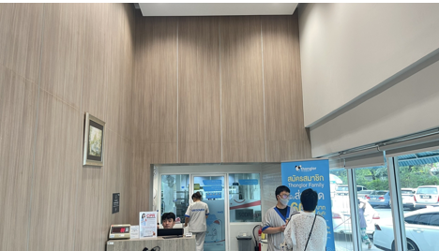
2 | RS | 3 | 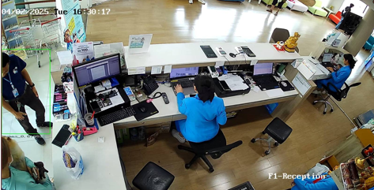 | 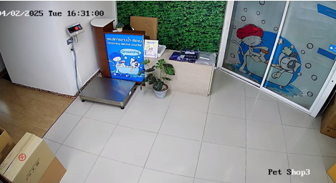 | 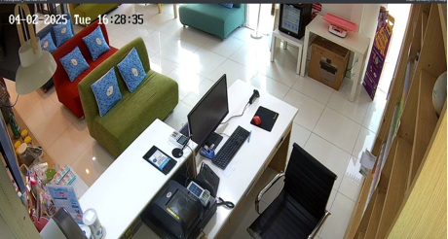
3 | R8 | 1 | 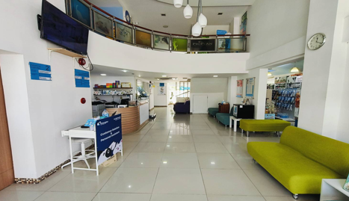
4 | PM | ไม่ติด
5 | SV | 1 | 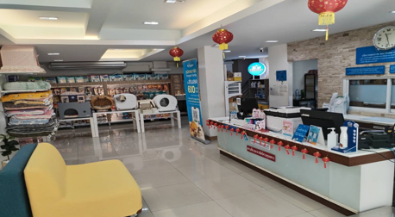
6 | CE | 2 | 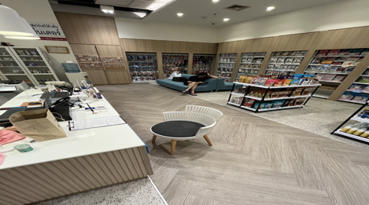 | 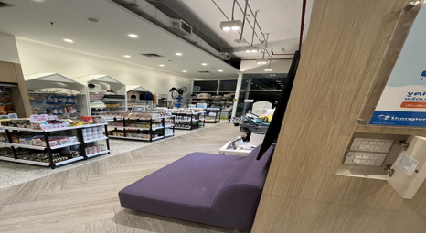 |  | 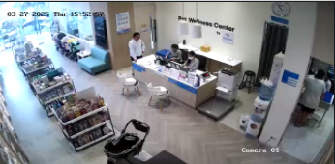
7 | PR | 1 | 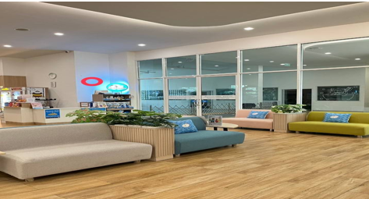
8 | R6 | ไม่ติด
9 | TN | ไม่ติด
10 | PY | 2 | 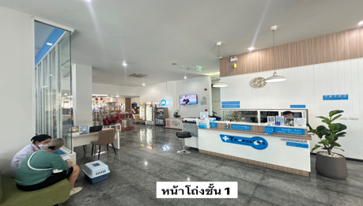 | 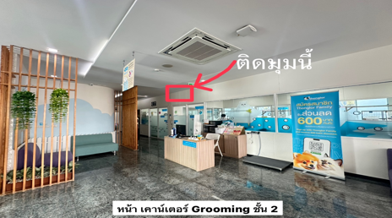 |  | 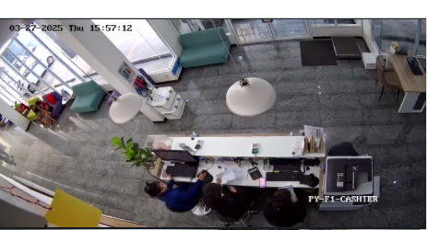 | 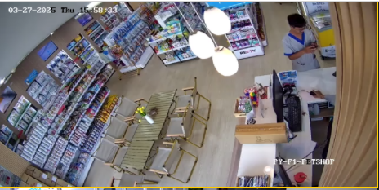 | 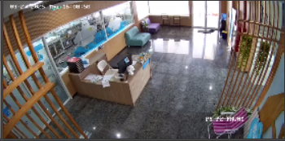
11 | RY | 1 | 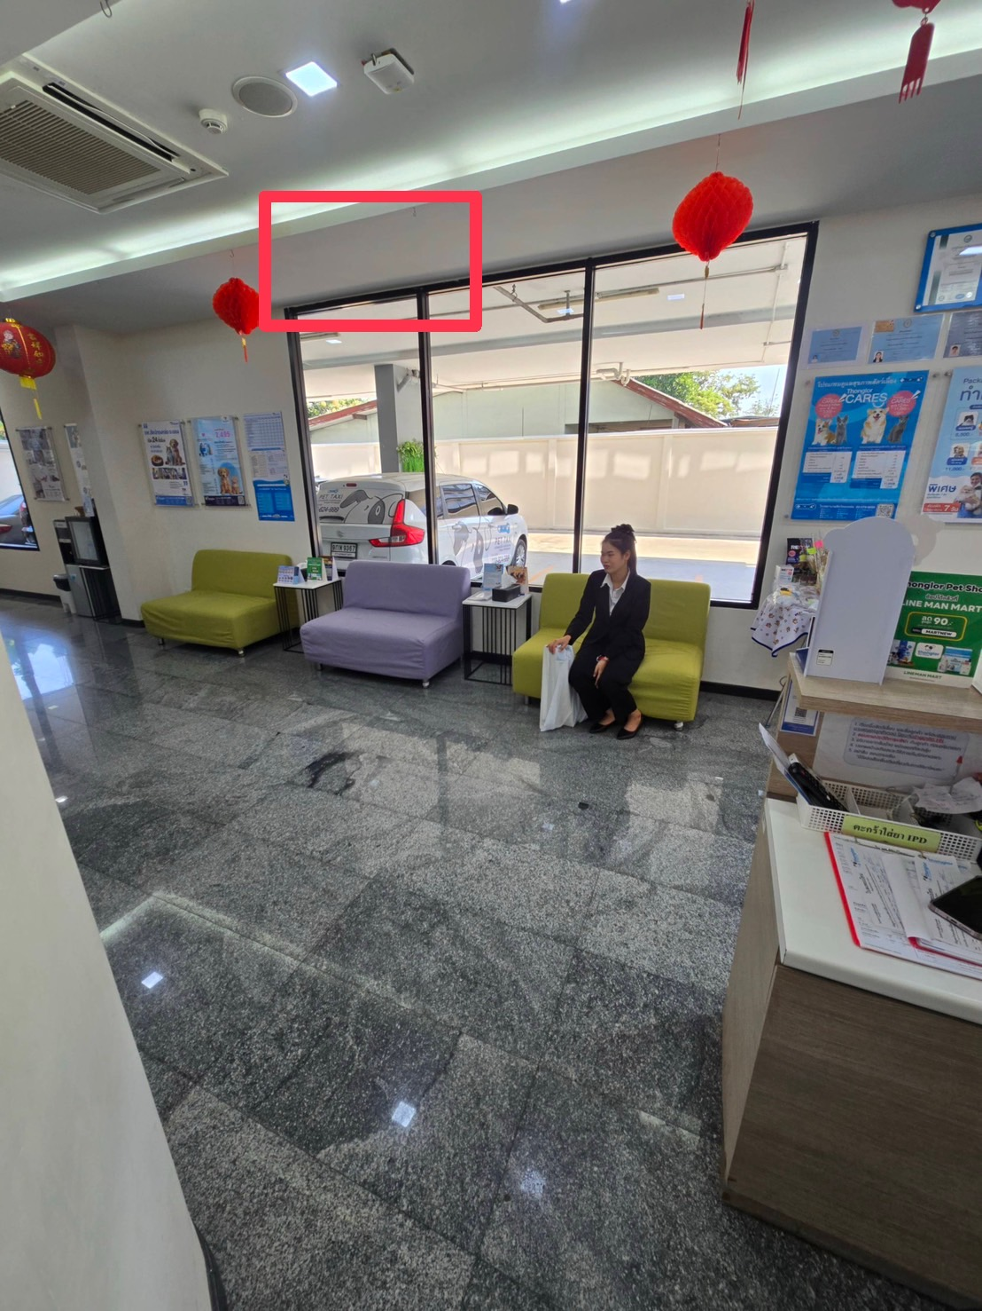
12 | SR | 3 |  |  |  | 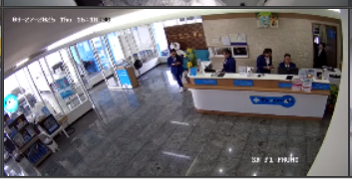
13 | SN | 3
14 | AP | ไม่ติด
15 | CM | ไม่ติด
16 | CA | ไม่ติด
17 | PK | 1 | 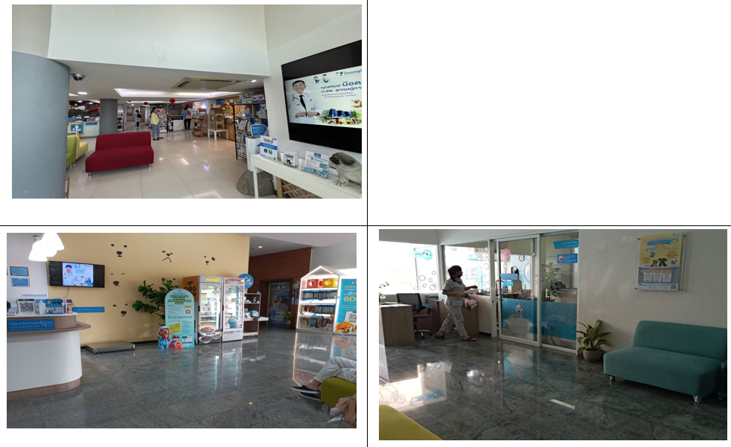
18 | R5 | 2
19 | R2 | 1 | 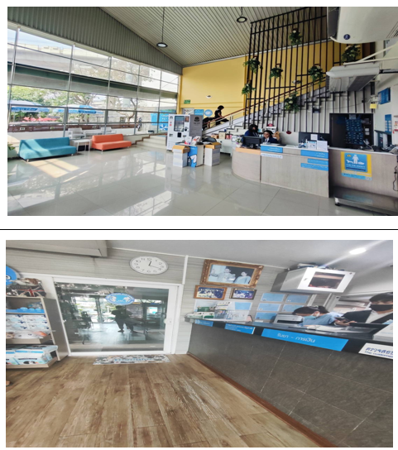
20 | TP | 1

Camera Kios
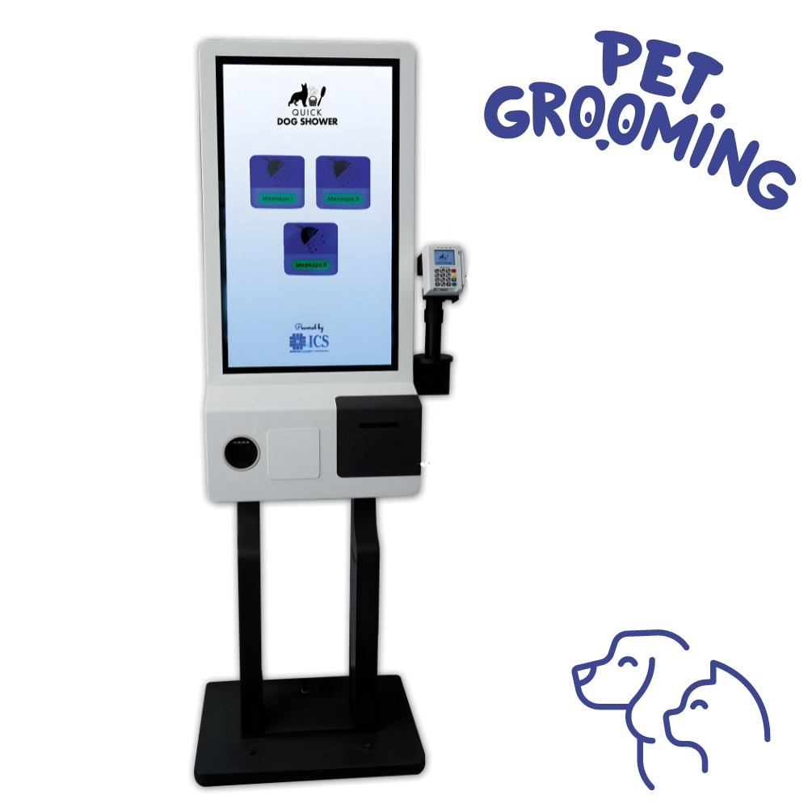
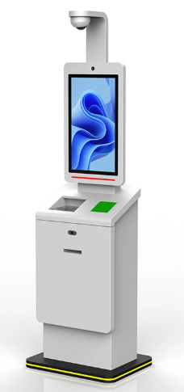

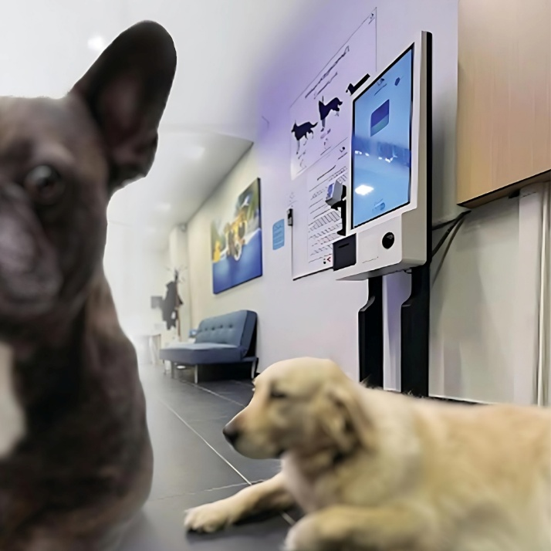
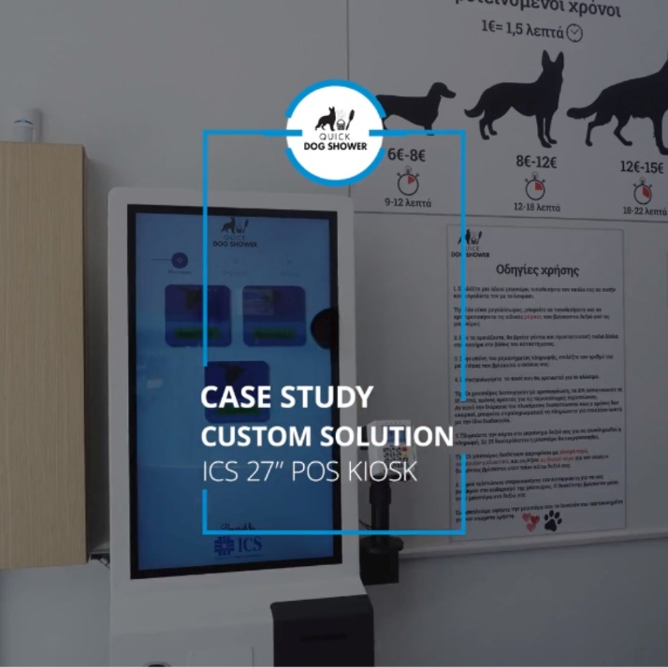
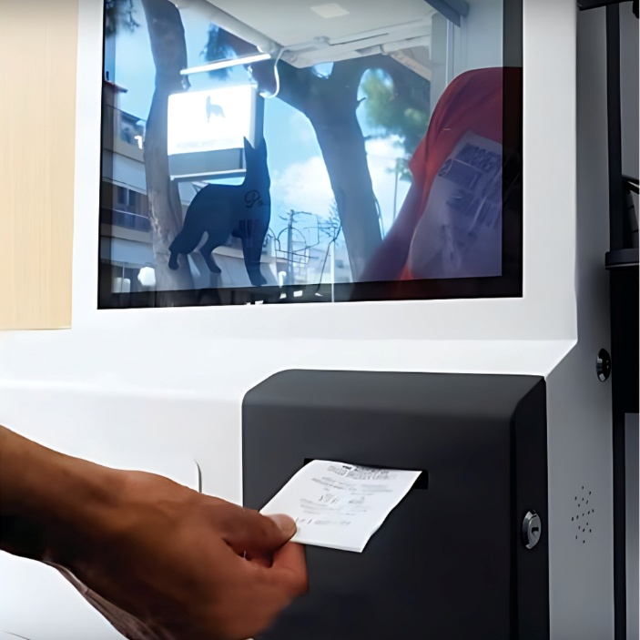
https://www.ics.gr/en/pet-grooming-pos-kiosk-32-inch

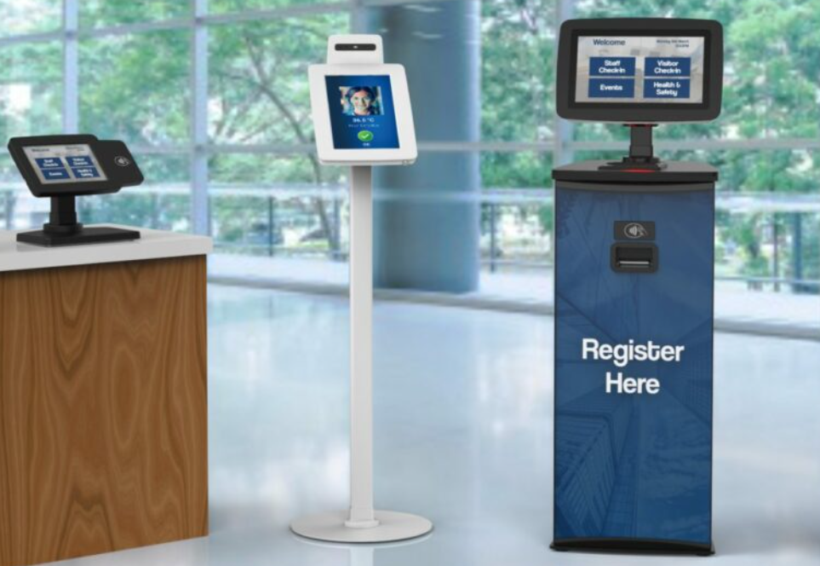

Boarding
Borading Camera for Service Customer
 |  |  | 1,260 | 170
No | Branch | Qty | Camera | SW LIC/Y | Total | Specification
1 | AP | 3 | 3,780 | 510 | 4,290 | 1. สามารถบริหารจัด เพื่อให้ลูกค้า access เข้ามาดูสัตว์ ที่ฝากเลี้ยงได้
2 | CA | 3 | 3,780 | 510 | 4,290 | 2. ระบบไม่ต้องบันทึกภาพ เพื่อดูย้อนหลังได้ ให้ดู realtime
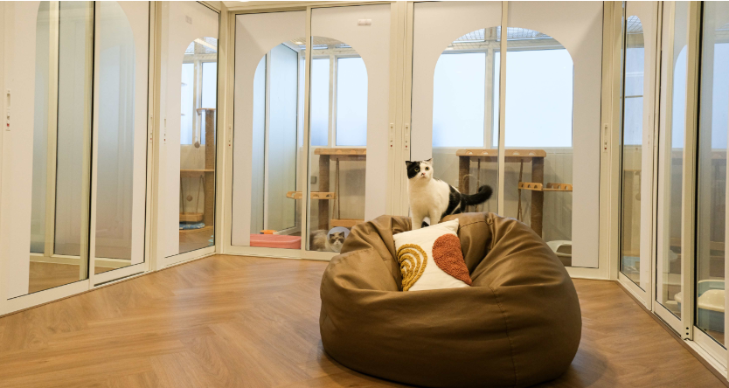
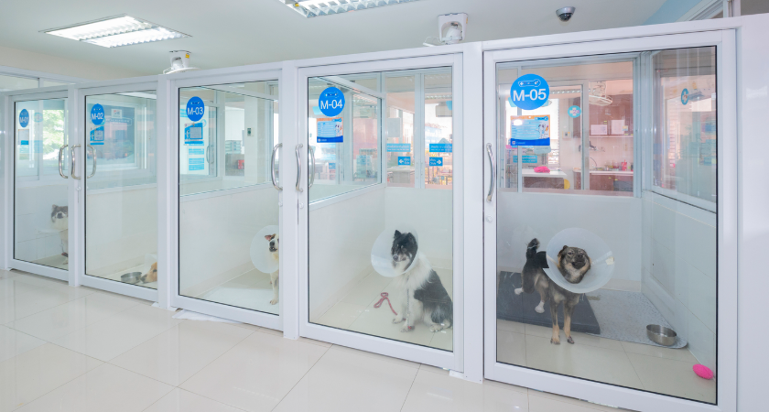
3 | CE | 0 | - | - | -
4 | CM | 5 | 6,300 | 850 | 7,150
5 | PK | 3 | 3,780 | 510 | 4,290
6 | PM | 4 | 5,040 | 680 | 5,720
7 | PR | 4 | 5,040 | 680 | 5,720
8 | PY | 5 | 6,300 | 850 | 7,150
9 | R2 | 3 | 3,780 | 510 | 4,290
10 | R5 | 3 | 3,780 | 510 | 4,290
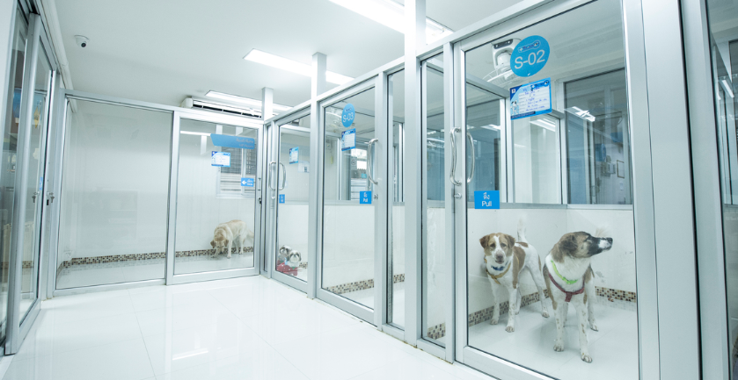
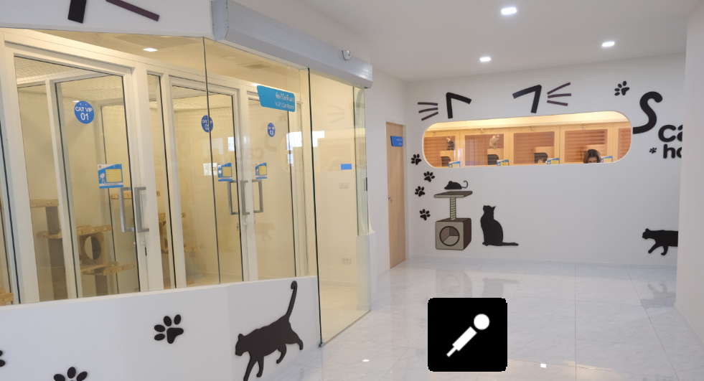
11 | R6 | 0 | - | - | -
12 | R8 | 4 | 5,040 | 680 | 5,720
13 | R9 | 10 | 12,600 | 1,700 | 14,300
14 | RS | 4 | 5,040 | 680 | 5,720
15 | RY | 4 | 5,040 | 680 | 5,720
16 | SN | 6 | 7,560 | 1,020 | 8,580
17 | SR | 6 | 7,560 | 1,020 | 8,580
18 | SV | 0 | - | - | -
19 | TN | 3 | 3,780 | 510 | 4,290
20 | TP | 6 | 7,560 | 1,020 | 8,580
 |  | 76
 | Installation Device
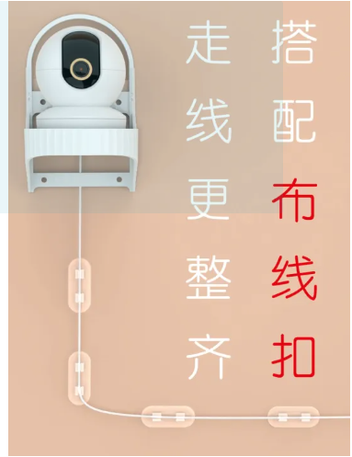
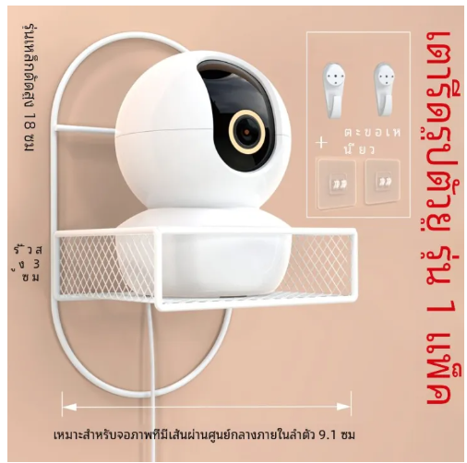
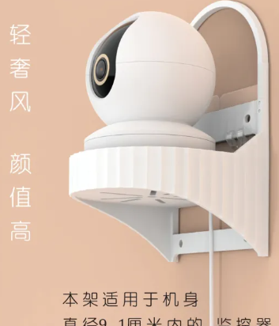

 | https://www.lazada.co.th/products/xiaomi-lixing-universal-wall-mount-i5006412710-s21150470932.html?from_gmc=1&fl_tag=1&exlaz=d_1:mm_150091118_215552685_2172902701::12:22205830073!!!!!c!!21150470932!473592238&gad_source=1&gclid=Cj0KCQjwm7q-BhDRARIsACD6-fWW54EEwkOFijnr_x9IIvBG9mMSSAZkLegOpVFLYUU87lLbPmYxDWQaAusFEALw_wcB
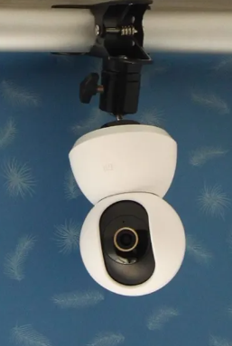
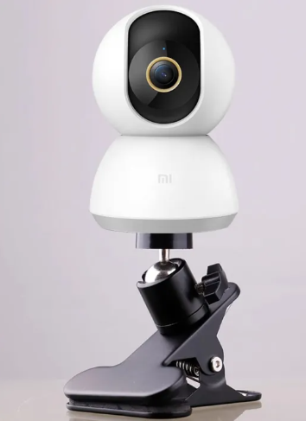
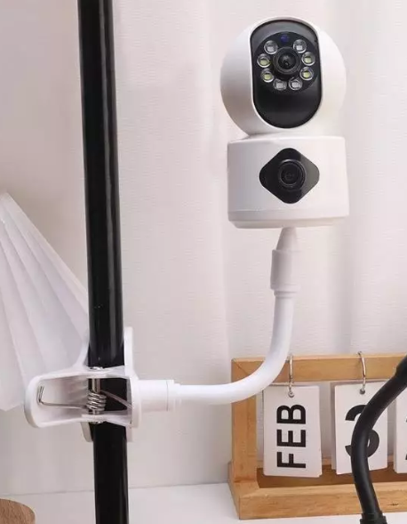
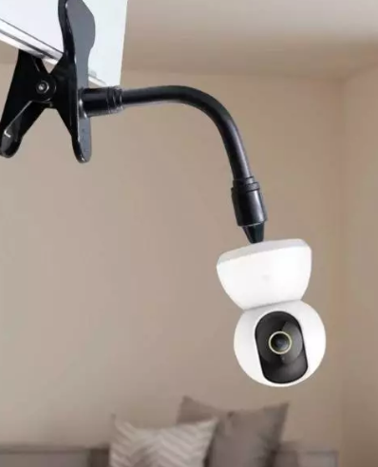

 | https://shopee.co.th/product/31343347/25334059150?gads_t_sig=VTJGc2RHVmtYMTlxTFVSVVRrdENkVzBLS2xuUGZzMlQ5NjlFWklmRkZjUXE3bGNsTncySVFKbHRqbmt3NGNodXNDRUxOdXFPbTVPZi83MkdOVGRSZVM4K1VuR2JFbGkxL3JLRE1wME9OcDNjVTJicHdCY0wxaWdRVDg5S3dvMjc&gad_source=1&gclid=Cj0KCQjwm7q-BhDRARIsACD6-fVJWOQxAE7x14b3nc05hc2qmp0hMX2wFAKkxmqEcRljhPuc2DsnzFUaAgelEALw_wcB
 | https://shopee.co.th/%E2%98%9C%E0%B8%81%E0%B8%A5%E0%B9%89%E0%B8%AD%E0%B8%87%E0%B8%A7%E0%B8%87%E0%B8%88%E0%B8%A3%E0%B8%9B%E0%B8%B4%E0%B8%94-%E0%B8%90%E0%B8%B2%E0%B8%99%E0%B8%A2%E0%B8%B6%E0%B8%94%E0%B8%95%E0%B8%B2%E0%B8%A2%E0%B8%95%E0%B8%B1%E0%B8%A7-%E0%B8%82%E0%B8%B2%E0%B8%A2%E0%B8%B6%E0%B8%94%E0%B9%83%E0%B8%99%E0%B8%A3%E0%B9%88%E0%B8%A1-%E0%B8%9D%E0%B9%89%E0%B8%B2%E0%B9%80%E0%B8%9E%E0%B8%94%E0%B8%B2%E0%B8%99-%E0%B8%95%E0%B8%B4%E0%B8%94%E0%B9%84%E0%B8%9F%E0%B8%8B%E0%B9%88%E0%B8%AD%E0%B8%99-%E0%B8%84%E0%B8%A5%E0%B8%B4%E0%B8%9B%E0%B8%95%E0%B8%B1%E0%B9%89%E0%B8%87%E0%B9%82%E0%B8%95%E0%B9%8A%E0%B8%B0-%E0%B8%9F%E0%B8%A3%E0%B8%B5-%E0%B8%A1%E0%B8%B4%E0%B8%A5%E0%B9%80%E0%B8%A5%E0%B9%87%E0%B8%95-360-%E0%B8%9F%E0%B8%A5%E0%B8%B9%E0%B8%AD%E0%B8%AD%E0%B9%84%E0%B8%A3%E0%B8%95%E0%B9%8C-i.956200109.18591731598?sp_atk=2a01bd63-91d0-4a80-99e5-2542e5984413&xptdk=2a01bd63-91d0-4a80-99e5-2542e5984413
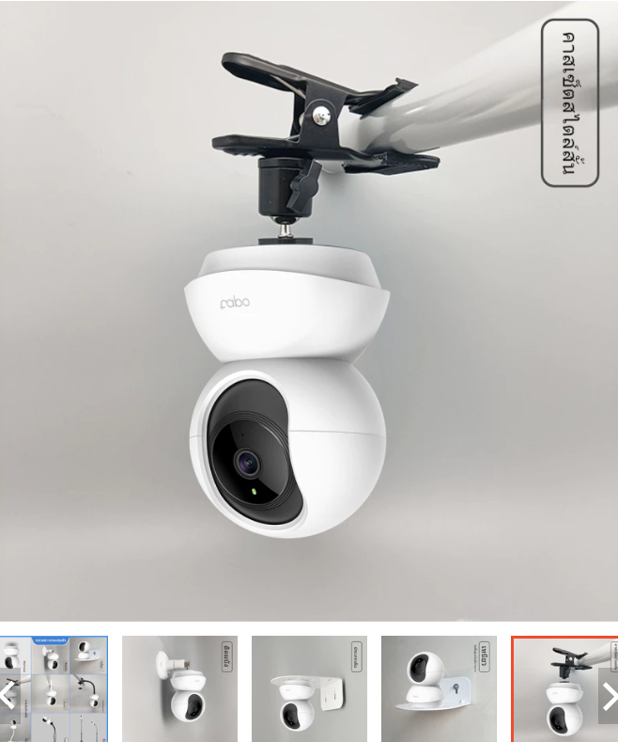

 | https://shopee.co.th/product/893265588/26755323423?gads_t_sig=VTJGc2RHVmtYMTlxTFVSVVRrdENkWVp3RFo3Mkw5czd4Z0hzdEF1WVFibWt5UWhIRFpaNnpHR2RKQ3RlWUZOUFlTSUFuRjlxM0F4UUJNcUI3RVBrYlpTcmZCNGNQK05OeUtyTU5IZ0RwMExLU2toS0lMUlNDcCtBa2NaNmRLUHA&gad_source=1&gclid=Cj0KCQjwm7q-BhDRARIsACD6-fXRV_xm7aFWOOM6WfoEcall8bV9tPkw13prfyeJIUc18prJ-i7CpZ8aAiSOEALw_wcB
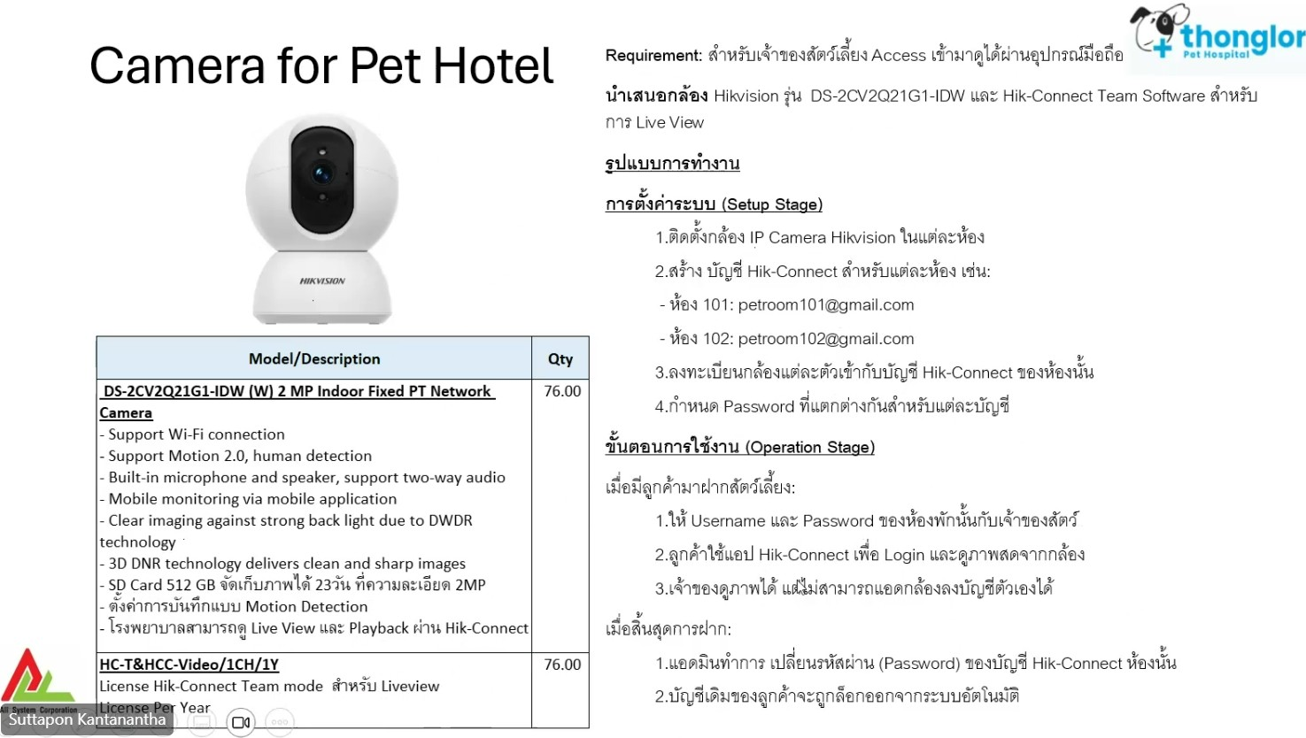

Spy Cam
Meeting Room Spy Camera |  |  |  | 11,880 | 3,800

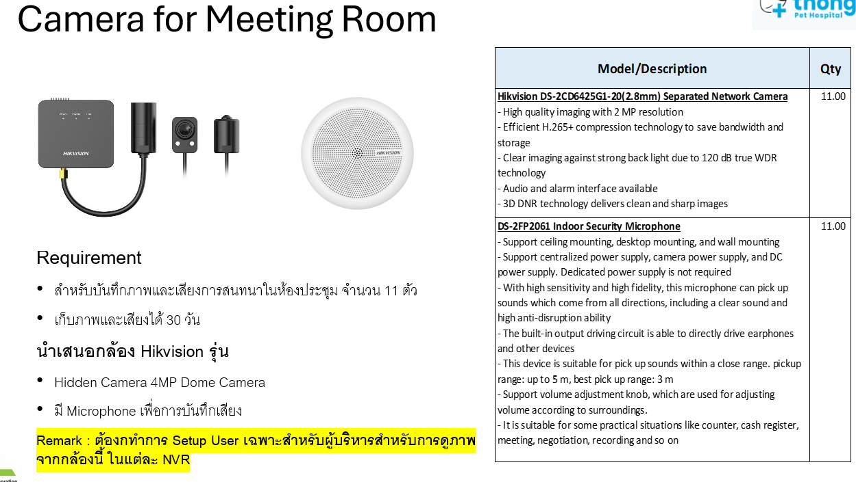
NO. | Branch | ขนาดห้อง | Qty | Camera | Installation | Total
1 | AP | 5.3x3.2 | 1 | 11,880 | 3,800 | 15,680
2 | CA | 12.7x5.7 | 1 | 11,880 | 3,800 | 15,680
3 | CE | - | 0 | - | - | -
4 | CM | 5x3 | 1 | 11,880 | 3,800 | 15,680
5 | PK | 7.4x3.8 | 0 | - | - | -
6 | PM | 4x3 | 0 | - | - | -
7 | PR | 7.8x5.5 | 1 | 11,880 | 3,800 | 15,680
8 | PY | 5.1x3.9 | 1 | 11,880 | 3,800 | 15,680
9 | R2 | 8x5.9 | 1 | 11,880 | 3,800 | 15,680
10 | R5 | 8x6 | 1 | 11,880 | 3,800 | 15,680
11 | R6 | 4.3x2.6 | 0 | - | - | -
12 | R8 | 4.85x3.88 | 0 | - | - | -
13 | R9-Meeting 1 | 3.85x3.8 | 0 | - | - | -
14 | R9-Meeting 2 | 3.85x3.8 | 0 | - | - | -
15 | R9-Meeting 3 | 6.1x4 | 1 | 11,880 | 3,800 | 15,680
16 | R9-Meeting 4 | 9.3x6.3 | 0 | - | - | -
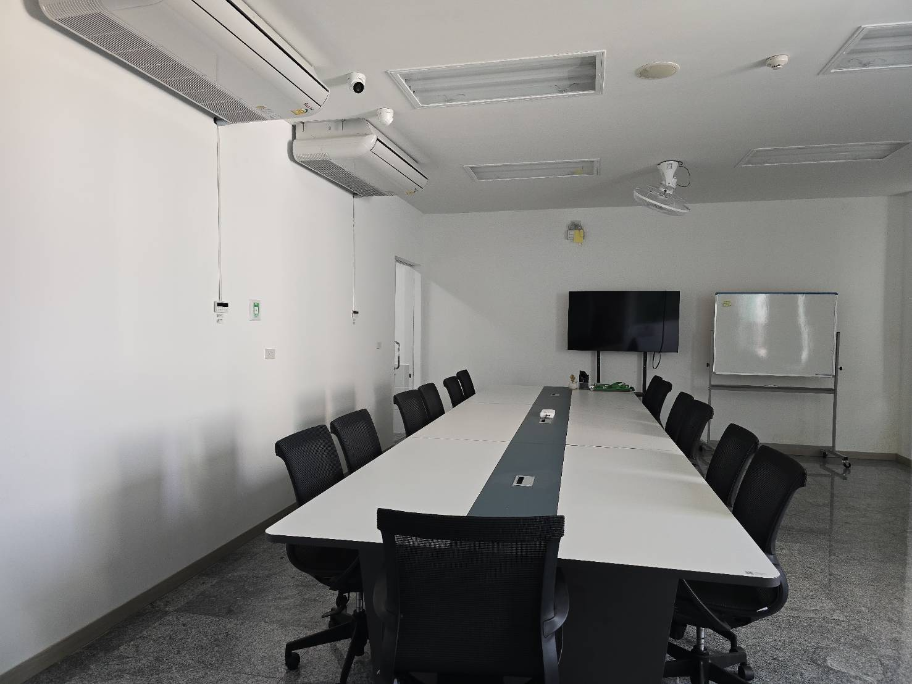
17 | R9-Meeting 5 | 14.3x8.3 | 0 | - | - | -
18 | RS | 4x2.4 | 1 | 11,880 | 3,800 | 15,680
19 | RY | 6.3x4.6 | 1 | 11,880 | 3,800 | 15,680
20 | SN | 5x3.1 | 1 | 11,880 | 3,800 | 15,680
21 | SR | 8x7.7 | 1 | 11,880 | 3,800 | 15,680
22 | SV | - | 0 | - | - | -
23 | TN | 9.5x3.3 | 1 | 11,880 | 3,800 | 15,680
24 | TP | - | 0 | - | - | -
 |  |  | 13 |  |  | 203,840

NVR Spec IP
CCTV NVR Specification
No | Branch | NVR | Brand | Days of Record | Model | 24 | Total Chanel | Total Camera | QT | NVRที่ต้องเพิ่ม | Grooming & Pet Pool | Borading Camera | Meeting Room Spy Camera | IP CCTV | IP NVR
1 | AP | AP-NVR-31.1 | HIKVISION | 30 days | DS-7732NXI-K4 | 20 TB | 32 | 32 |  |  |  | 3 | 1 | 192.168.131.50 255.255.255.0 192.168.131.254 ID admin Tlph@2025
2 | AP | AP-NVR-31.2 | HIKVISION | 30 days | DS-7732NXI-K4 | 20 TB | 32 | 7
3 | CA | CA-NVR-14.1 | HIKVISION | 30 days | DS-7732NXI-K4 | 30 TB | 32 | 32 |  |  |  | 3 | 1 | 192.168.114.61 255.255.255.0 192.168.114.254 ID admin Tlph@2025
4 | CA | CA-NVR-14.2 | HIKVISION | 30 days | DS-7732NXI-K4 | 30 TB | 32 | 19
5 | CE | CE-NVR-22.200 | HIKVISION | 24 days | DS-7616NI-K2 | 12 TB | 16 | 14 |  |  | 2 |  |  | เครื่องนี้เป็น POE ที่ NVR
6 | CM | CM-NVR-20.250 | HIKVISION | 30 days | DS-7732NXI-K4 | 16 TB | 32 | 28 |  |  |  | 5 | 1 | 192.168.120.39 255.255.255.0 192.168.120.254 ID admin Tlph@2024
7 | PK | PK-NVR-100.196 | HI-VIEW | 68 days | - | 4 TB | 16 | 16 |  |  |  | 3
8 | PM | PM-NVR-101.250 | HIKVISION | 26 days | DS-7732NI-E4 | 9 TB | 32 | 29 |  |  |  | 4
9 | PR | PR-NVR-17.201 | HIKVISION | 30 days | DS-7632NXI-K2 | 20 TB | 32 | 32 |  | NVR/10 TB | 1 | 4 | 1 | 192.168.117.74 192.168.117.75 255.255.255.0 192.168.117.254 ID admin Tlph@2023 | 192.168.17.203 255.255.255.0 192.168.17.254 ID admin Tlph@2023
10 | PR | PR-NVR-17.202 | HIKVISION | 30 days | DS-7632NXI-K2 | 20 TB | 32 | 31
11 | PY | PY-NVR-44.240 | HIKVISION | 30 days | DS-7716NI-I4 | 18 TB | 16 | 9 |  |  | 2 | 5 | 1 | 192.168.44.160 192.168.44.161 192.168.44.162 255.255.255.0 192.168.44.254 ID admin Tlph@2025
12 | PY | PY-NVR-44.241 | HIKVISION | 30 days | DS-7716NI-I4 | 18 TB | 16 | 16
13 | PY | PY-NVR-44.242 | HIKVISION | 30 days | DS-7716NI-I4 | 18 TB | 16 | 16
14 | PY | PY-NVR-44.243 | HIKVISION | 30 days | DS-7716NI-I4 | 18 TB | 16 | 7
15 | R2 | R2-NVR-16.251 | HI-VIEW | 17 days | - | 4 TB | 32 | 19 |  |  | 1 | 3 |  | 192.168.16.125 255.255.255.0 192.168.16.254 ID admin Tlph@2025
16 | R2 | R2-NVR-16.252 | HI-VIEW | 41 days | - | 12 TB | 32 | 15
17 | R2 | R2-NVR-16.1 | HIKVISION | 30 days | DS-7732NXI-K4 | 40 TB | 32 | 24
18 | R5 | R5-NVR-10.129 | HIKVISION | 30 days | DS-7716NI-I4 | 24 TB | 16 | 16 |  | NVR/10 TB | 2 | 3 | 1 | 192.168.20.182 192.168.20.183 192.168.20.184 255.255.255.0 192.168.20.254 ID admin abc12345 | 192.168.10.132 255.255.255.0 192.168.10.254 ID admin abc12345
 | R5 | R5-NVR-10.130 | HIKVISION | 30 days | DS-7716NI-I4 | 24 TB | 16 | 16
 | R5 | R5-NVR-10.131 | HIKVISION | 30 days | DS-7716NI-I4 | 24 TB | 16 | 14
19 | R6 | R6-NVR-45-4 | HIKVISION | 24 days | DS-7632NXI-K2 | 8 TB | 32 | 19
20 | R8 | R8-NVR-15.1 | HIKVISION | 30 days | DS-7732NXI-K4 | 10 TB | 32 | 8 |  |  | 1 | 4 |  | 192.168.115.19 255.255.255.0 192.168.115.254 ID admin Tlph@2025
 | R8 | R8-NVR-15.36 | HI-VIEW | 99 days | HA-45516H2 | 11 TB | 16 | 16
21 | R9 | R9-NVR-6.3 | HIKVISION | 30 days | DS-7632NXI-K2 | 16 TB | 32 | 31 |  |  | 1 | 10 | 1 | 192.168.6.219 192.168.6.221 255.255.255.0 192.168.6.254 ID admin Tlph@2025
 | R9 | R9-NVR-6.4 | HIKVISION | 30 days | DS-7732NXI-K4 | 20 TB | 32 | 25
 | R9 | R9-NVR-6.5 | HIKVISION | 30 days | DS-7732NXI-K4 | 20 TB | 32 | 32
 | R9 | R9-NVR-6.7 | HIKVISION | 30 days | DS-7732NXI-K4 | 20 TB | 32 | 32
 | R9 | R9-NVR-6.10 | HIKVISION | 30 days | DS-7732NXI-K4 | 12 TB | 32 | 29
 | R9 | R9-NVR-6.200 | HIKVISION | 30 days | DS-7732NXI-K4 | 30 TB | 32 | 32
22 | RS | RS-NVR-13.1 | HIKVISION | 30 days | DS-7732NXI-K4 | 16 TB | 32 | 17 |  |  | 3 | 4 |  | 192.168.113.28 192.168.113.29 192.168.113.30 255.255.255.0 192.168.113.254 ID admin @dmin999
 | RS | RS-NVR-13.93 | HIKVISION | 30 days | DS-7732NXI-K4 | 10 TB | 32 | 13
 | RS | RS-NVR-13.190 | UNV | 30 days | NVR301-04LX-P4 | 4 TB | 16 | 4
23 | RY | RY-NVR-29.112 | HIKVISION | 30 days | DS-9664NI-I8 | 36 TB | 64 | 35 |  |  | 1 | 4 | 1 | 192.168.30.66 192.168.30.67 255.255.255.0 192.168.30.254 ID admin Tlph@2023
24 | SN | SN-NVR-77.1 | HIKVISION | 30 days | DS-7732NXI-K4 | 40 TB | 32 | 19 |  |  | 3 | 6 | 1 | 192.168.177.58 192.168.177.59 192.168.177.60 192.168.177.61 255.255.255.0 192.168.177.254 ID admin Tlph@2024
 | SN | SN-NVR-77.2 | HIKVISION | 30 days | DS-7732NXI-K4 | 40 TB | 32 | 29
25 | SR | SR-NVR-19.41 | HIKVISION | 30 days | DS-7716NI-I4 | 12 TB | 16 | 16 |  | NVR/10 TBเต็ม | 3 | 6 | 1 | 192.168.192.46 192.168.192.47 192.168.192.48 192.168.192.49 255.255.255.0 192.168.192.254 ID admin abc12345 | 192.168.19.44 255.255.255.0 192.168.19.254 ID admin abc12345
 | SR | SR-NVR-19.42 | HIKVISION | 30 days | DS-7716NI-I4 | 18 TB | 16 | 16
 | SR | SR-NVR-19.43 | HIKVISION | 30 days | DS-7716NI-I4 | 18 TB | 16 | 15
26 | TN | TN-NVR-18.249 | HIKVISION | 30 days | DS-7108NI-Q1 | 6 TB | 8 | 8 |  | NVR/10 TB |  | 3 | 1 | 192.168.18.118 255.255.255.0 192.168.18.254 ID admin Tlph@2022 | NVR ของ TN ยกกลับมาไว้ที่ R9 ก่อนนะครับ
 | TN | TN-NVR-18.251 | Panasonic | 23 days | - | 7 TB | 16 | 16
27 | SV | SV-NVR-001 | HIKVISION | 30 days | DS-7732NXI-K4 | 20 TB | 32 | 12 |  |  | 1 |  |  | 172.16.202.23 255.255.255.0 172.16.202.254 ID admin Tlph@2025
28 | TP | - | - | - | - | - | - | - |  |  | 1 | 6
 |  |  |  |  |  |  |  |  |  |  | 22 | 76 | 11

AP FL3 | 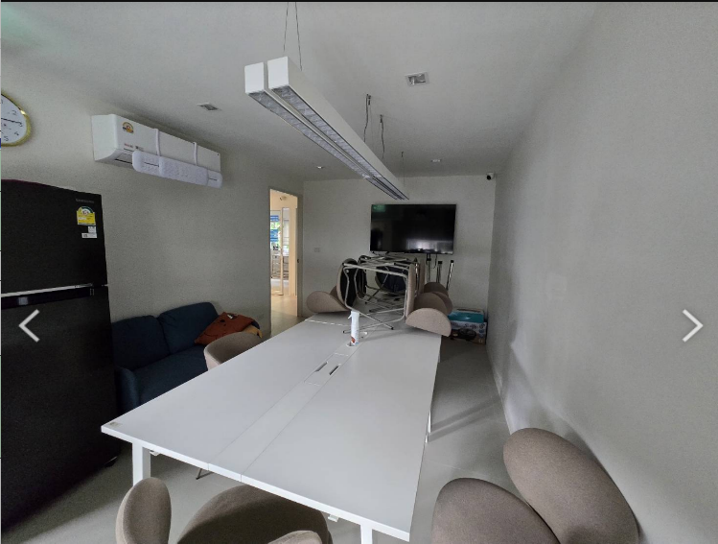 |  |  |  |  |  |  |  |  | 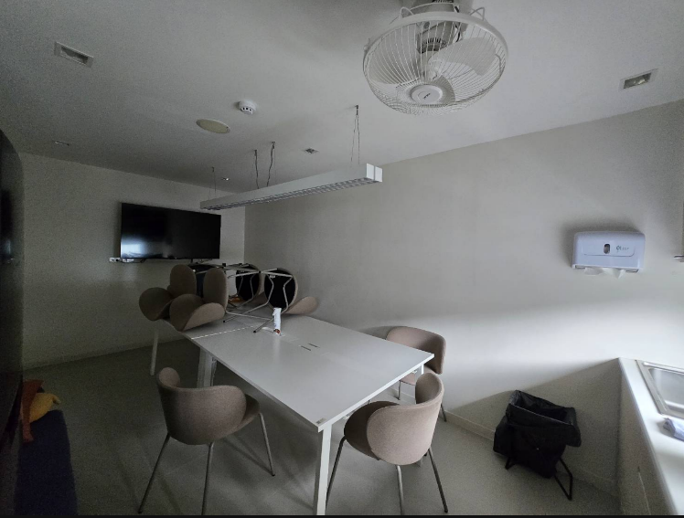 |  |  |  | 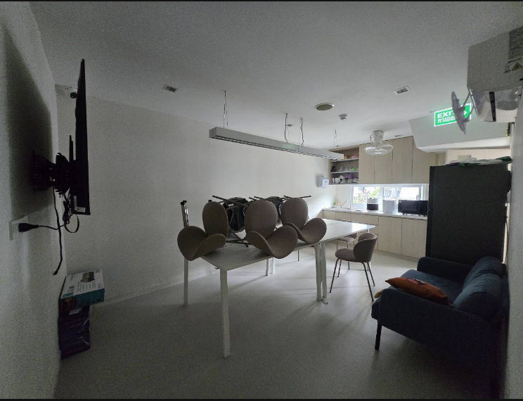
CA FL4 |  | 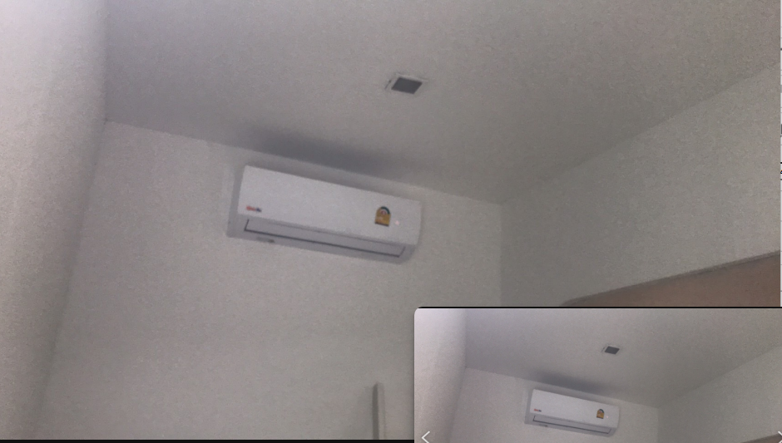 |  |  |  |  |  |  |  |  | 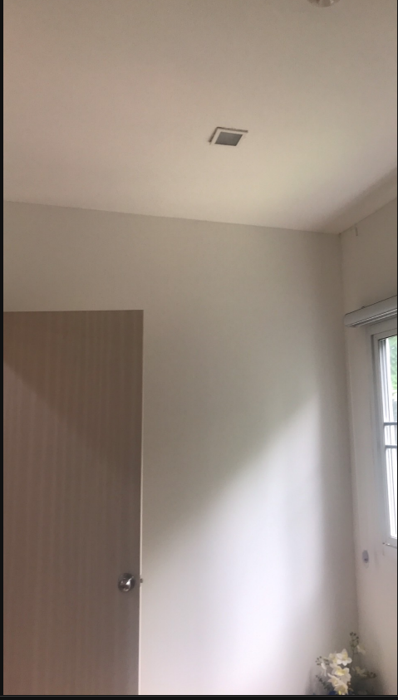 |  | 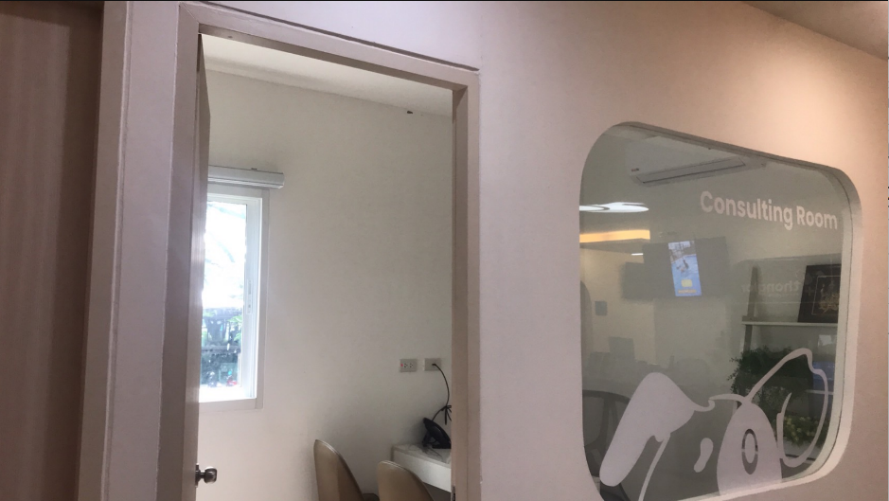
CM FL4 |  | 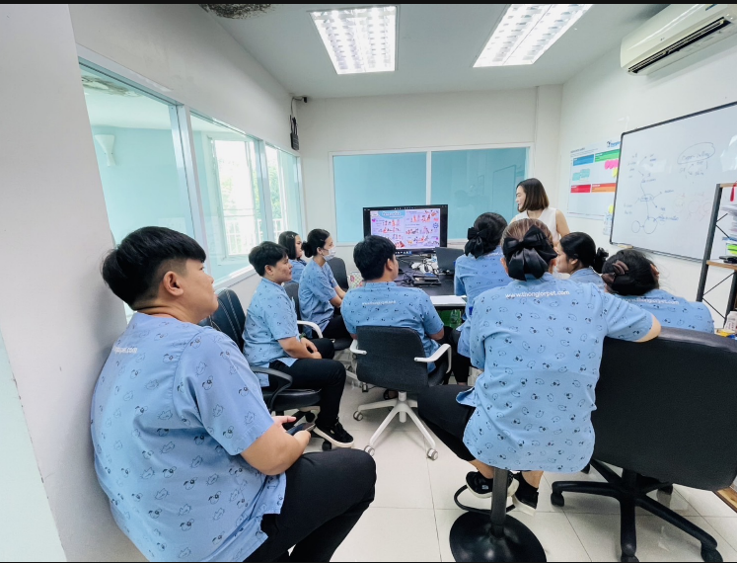 |  |  |  |  |  |  |  |  | 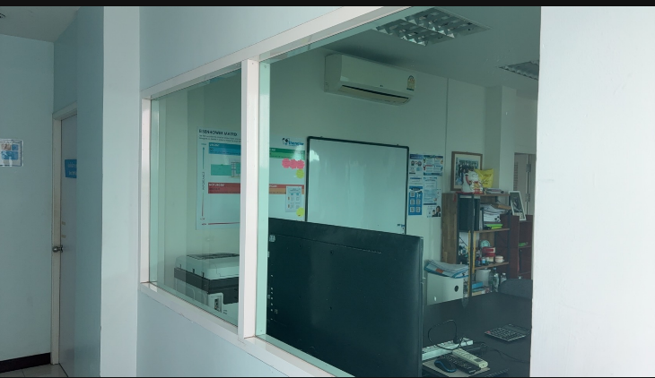
PR FL6 |  | 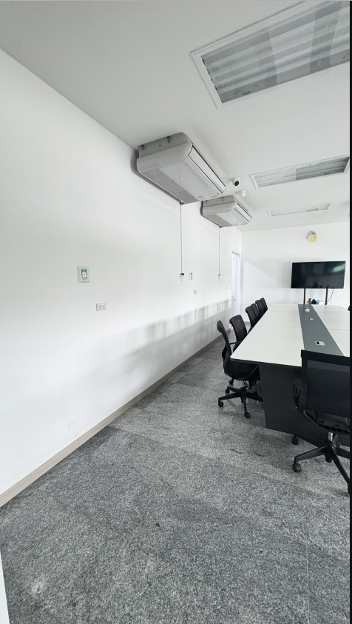
PY FL3
R5 FL4
RY FL6
SN FL2
SR FL6
TN FL2

